Sheet1
MNIST Evaluation Report
 | Batch_size | Activation function | # of layers | Layer size | Epoch | Weight initialization | Optimizer | Learning rate | Weight decay | Dropout | training time | Early stopping epoch | Accuracy
Setting #1 | 200 | ReLU | 3 | 300, 200 | 30 | x | Adam | 0.001 | X | 0 | 2:21:00 | 26 | 0.9786
Setting #2 | 200 | ReLU | 4 | 200, 200, 200 | 30 | x | Adam | 0.001 | X | 0 | 2:41:00 | 27 | 0.9791
Setting #3 | 200 | ReLU | 4 | 600, 600, 800 | 30 | x | Adam | 0.001 | X | 0.3 | 2:50:00 | 27 | 0.9711
Setting #4 | 200 | ReLU | 4 | 200, 200, 200 | 30 | Xaiver | Adam | 0.001 | X | 0.5 | 2:31:00 | 27 | 0.9751
Setting #5 | 200 | ReLU | 4 | 200, 200, 200 | 30 | Xaiver | Adam | 0.001 | X | 0.5 | 2:45:00 | 27 | 0.9652
Setting #6 | 200 | ReLU | 4 | 200, 200, 200 | 30 | Xaiver | Adam | 0.001 | O(lambda=0.01) | 0.5 | 2:59:00 | 21 | 0.9871
Setting #7 | 200 | ReLU | 4 | 300, 200 ,100 | 30 | Xaiver | Adam | 0.01 | O(lambda=0.001) | 0.7 | 3:01:00 | 23 | 0.9776

Setting #1
Setting #2
Setting #6
Setting #7
…additional setting
Validation dataset accuracy plot
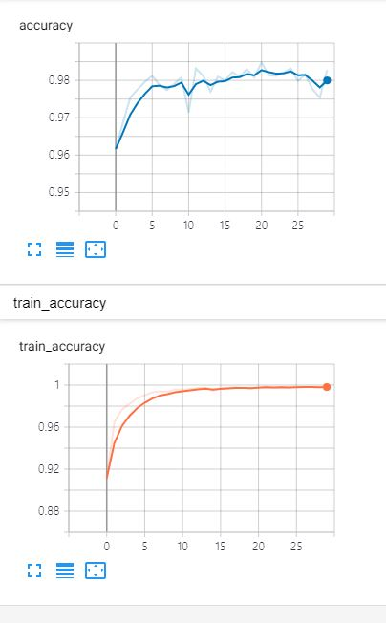 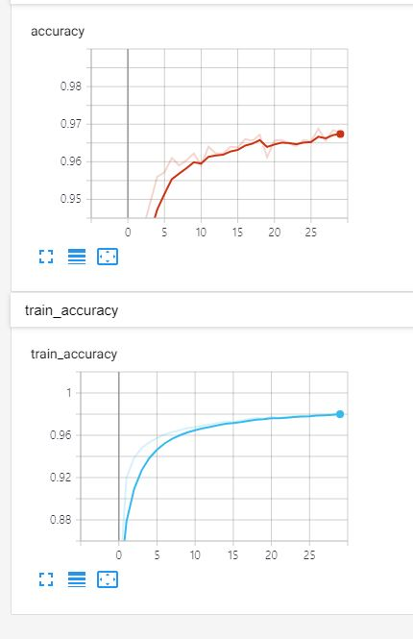 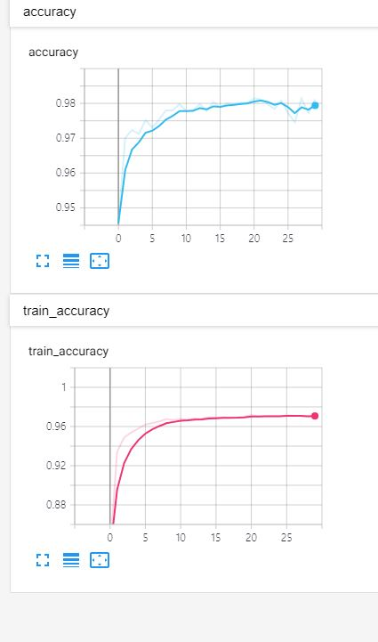 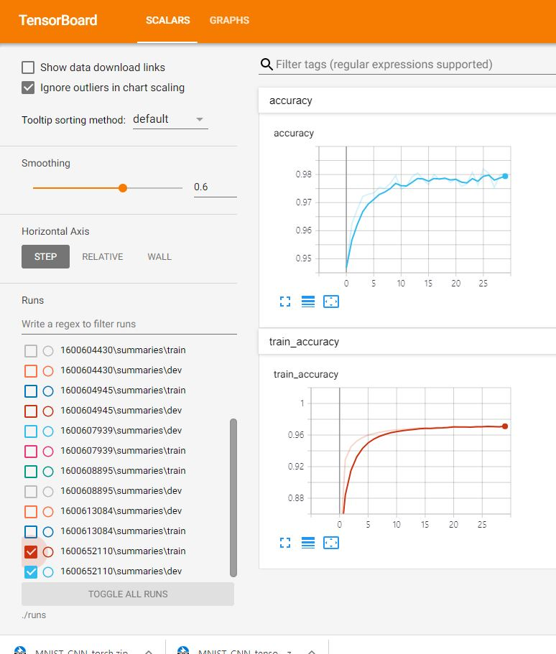 가장 성능이 높거나 의미있는 결과라고 생각되는 그래프(plot) 4개를 삽입

[결과 정리] MNIST 데이터셋을 가지고 MLP를 적용해보았다. 처음에는 3Layer Default로 실행을 해보았고(#Setting1) , 이후 4Layer만을 적용해보았다(#Setting2) 이에 따라 성능향상이 근소하게 되었다. 이후 다른 옵션들을 주어가며 학습을 시켰는데 가중치를 초기화 하는 방식은 Relu에 적합한 Xaiver를 사용하였으며 Dropout 확률을 레이어에따라 다르게 적용해가며 훈련시켰다. 각 레이어연산의 가중치들의 norm값이 커지는것을 방지하기위한 Weight decay를 적용하고 모두 적용하였을때 정확도가 우수하게 되었다.

